Página1
ChipKIt Uno 32
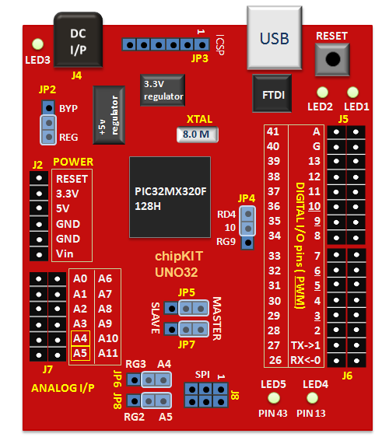
Pinos | Utilização | Modo | Descrição
Digital(PWM)
0
1
2
3
4
5 | Motor Portão | Saída(PWM) | Sentixo x de rotação do motor
6 | Motor Portão | Saída(PWM) | Sentixo y de rotação do motor
7
8
9 | Exaustor Fumaça | Saída
10 | Ventilador | Saída
11
12
13
26 | Botão Portão | Entrada | Abre Portão
27 | Botão Portão | Entrada | Para Portão
28 | Botão Portão | Entrada | Fecha Portão
29 | Sensor 1 Portão | Entrada | Sensor de portão aberto
30 | Sensor 2 Portão | Entrada | Sensor de portão fechado
31
32
33
34
35
36
37
Analog (in)
A0
A1
A2
A3
A4
A5

